專案排期表
XX公司專案排期表
 |  |  |  |  |  |  |  |  | 專案總數 | 已完成 專案數 | 專案 完成率
 |  |  |  |  |  |  |  |  | 11 | 4 | 36.36%
 |  |  |  |  |  |  |  |  |  |  | 63.64%
專案完成率
專案經理的專案完成情況
不同難度的專案完成情況

序號 | 專案名稱 | 專案經理 | 專案困難 程度 | 計劃 開始日期 | 計劃 結束日期 | 計劃週期 （天） | 完成狀態 | 備註 | 專案 困難程度 | 專案數 | 已完成
1 | 專案1 | 稻小殼1 | 困難 | 2022-10-01 | 2022-10-06 | 6 | ✓ |  | 困難 | 3 | 2
2 | 專案2 | 稻小殼2 | 一般 | 2022-10-04 | 2022-10-14 | 11 | ✓ | 備註1 | 一般 | 4 | 1
3 | 專案3 | 稻小殼3 | 簡單 | 2022-10-05 | 2022-10-13 | 9 | ✓ |  | 簡單 | 4 | 1
4 | 專案4 | 稻小殼4 | 困難 | 2022-10-10 | 2022-10-30 | 21 | ✓ | 備註2 | 合計 | 11 | 4
5 | 專案5 | 稻小殼1 | 一般 | 2022-10-11 | 2022-10-31 | 21
6 | 專案6 | 稻小殼2 | 簡單 | 2022-10-12 | 2022-10-27 | 16 |  |  | 專案經理 | 專案數 | 已完成
7 | 專案7 | 稻小殼3 | 一般 | 2022-10-13 | 2022-10-31 | 19 |  |  | 稻小殼1 | 3 | 1
8 | 專案8 | 稻小殼4 | 困難 | 2022-11-01 | 2022-11-09 | 9 |  |  | 稻小殼2 | 3 | 1
9 | 專案9 | 稻小殼1 | 簡單 | 2022-11-02 | 2022-11-11 | 10 |  |  | 稻小殼3 | 3 | 1
10 | 專案10 | 稻小殼2 | 一般 | 2022-11-03 | 2022-11-13 | 11 |  |  | 稻小殼4 | 2 | 1
11 | 專案11 | 稻小殼3 | 簡單 | 2022-11-04 | 2022-11-16 | 13 |  |  | 合計 | 11 | 4
 |  |  |  |  |  | -
 |  |  |  |  |  | -
 |  |  |  |  |  | -

模板使用說明

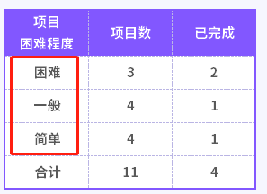
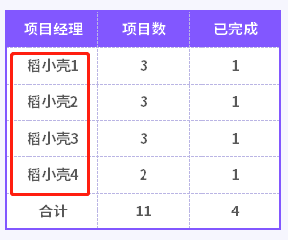
表格模板使用說明
（本頁為說明頁，使用者使用模板時可刪除本頁內容）
【說明】
模板中使用的字型為開源字型，請使用者按照該款開源字型的開源協議要求來使用該字型。
中文｜思源黑體 CN Bold
思源黑體 CN Bold
中文｜思源黑體 CN Heavy
思源黑體 CN Heavy
02
字型說明
03
素材說明
圖片：
模板中使用的圖片來源於【素材】，僅限於個人學習、研究或欣賞目的使用，如需商用請您自行向版權方購買、獲取商用版權。
素材：
無
01
基礎操作指南
· 如何撤銷工作表保護？
1、選中對應工作表。
2、點選：「審閱---撤銷工作表」保護。
· 如何更新資料？
1、更新如下紅框標註的內容即可，優先更新右側的統計表。
2、專案困難程度自動標色。
2、本模板僅適用3種困難程度、4個專案經理。

· 如何增加行數？

1、選中最後一行，滑鼠放在選中區域右下角。
2、當滑鼠箭頭變成黑色十字形時，點選滑鼠左鍵下拉即可。

